閲覧（貸出）申請書
黄色セルに
入力してください。
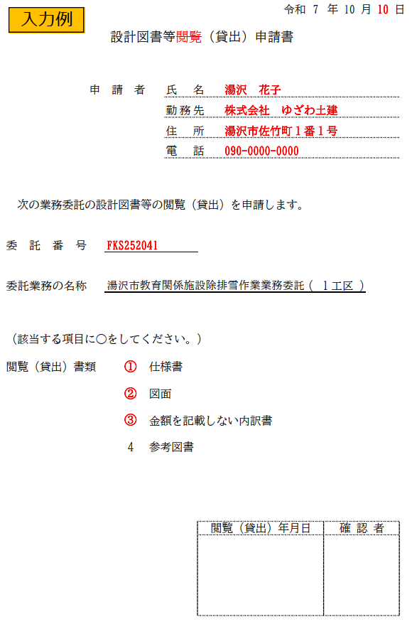
 |  |  |  |  |  |  | 令和 | 7 | 年 | 10 | 月 | 日

設計図書等閲覧（貸出）申請書

 | 申 請 者 |  |  |  | 氏名

 |  |  |  |  | 勤務先

 |  |  |  |  | 住所

 |  |  |  |  | 電話

次の業務委託の設計図書等の閲覧（貸出）を申請します。

委託番号

委託業務の名称 |  | 湯沢市教育関係施設除排雪作業業務委託 |  |  |  |  |  | ( |  |  | )

（該当する項目に○をしてください。）

閲覧（貸出）書類 |  |  | 1 | 仕様書

 |  |  | 2 | 図面

 |  |  | 3 | 金額を記載しない内訳書

 |  |  | 4 | 参考図書

 |  |  |  |  |  | 閲覧（貸出）年月日 |  |  | 確 認 者

参加申込書
黄色セルに
入力してください。
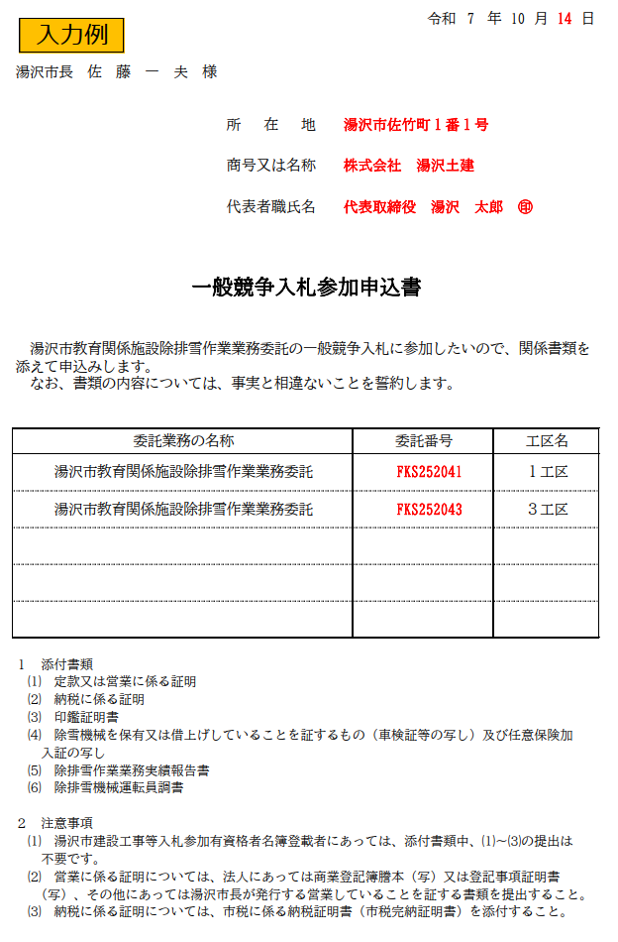
 |  |  | 令和 | 7 | 年 |  | 10 | 月 | 日

湯沢市長 佐 藤 一 夫 様

 | 所在地

 | 商号又は名称

 | 代表者職氏名

一般競争入札参加申込書

湯沢市教育関係施設除排雪作業業務委託の一般競争入札に参加したいので、関係書類を
添えて申込みします。
なお、書類の内容については、事実と相違ないことを誓約します。

委託業務の名称 |  | 委託番号 |  |  |  | 工区名

１ 添付書類
⑴ 定款又は営業に係る証明
⑵ 納税に係る証明
⑶ 印鑑証明書
⑷ 除雪機械を保有又は借上げしていることを証するもの（車検証等の写し）及び任意保険加
入証の写し
⑸ 除排雪作業業務実績報告書
⑹ 除排雪機械運転員調書

２ 注意事項
⑴ 湯沢市建設工事等入札参加有資格者名簿登載者にあっては、添付書類中、⑴～⑶の提出は
不要です。
⑵ 営業に係る証明については、法人にあっては商業登記簿謄本（写）又は登記事項証明書
（写）、その他にあっては湯沢市長が発行する営業していることを証する書類を提出すること。
⑶ 納税に係る証明については、市税に係る納税証明書（市税完納証明書）を添付すること。

実績報告
黄色セルに
入力してください。
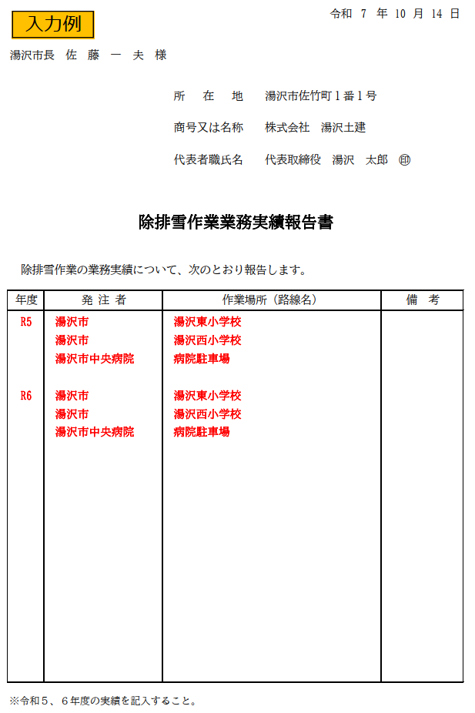
 |  |  |  | 令和 | 7 | 年 |  | 10 | 月 | 日
 |  |  |  |  |  |  |  |  |  |  | R5
 |  |  |  |  |  |  |  |  |  |  | R6
湯沢市長 佐 藤 一 夫 様

 |  |  | 所在地

 |  |  | 商号又は名称

 |  |  | 代表者職氏名

除排雪作業業務実績報告書

除排雪作業の業務実績について、次のとおり報告します。

年度 | 発 注 者 | 作業場所（路線名） |  |  |  |  | 備 考

※令和５、６年度の実績を記入すること。

運転員調書
黄色セルに
入力してください。
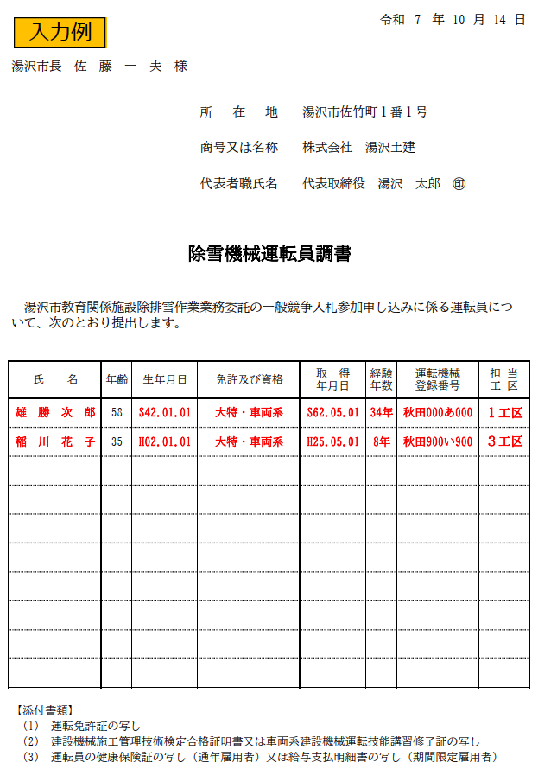
 |  |  |  |  |  | #VALUE!
 |  |  |  |  |  | 令和 |  | 7 | 年 | 10 | 月 |  | 日

湯沢市長 佐 藤 一 夫 様

 |  |  | 所在地

 |  |  | 商号又は名称

 |  |  | 代表者職氏名

除雪機械運転員調書

湯沢市教育関係施設除排雪作業業務委託の一般競争入札参加申し込みに係る運転員につ
いて、次のとおり提出します。

氏 名 | 年齢 | 生年月日 | 免許及び資格 | 取 得 年月日 | 経験 年数 |  | 運転機械 登録番号 |  |  |  |  | 担 当 工 区
 |  |  |  |  |  |  |  |  |  |  |  |  |  | ↓取得年月日等からの経過年数

【添付書類】
(1) 運転免許証の写し
(2) 建設機械施工管理技術検定合格証明書又は車両系建設機械運転技能講習修了証の写し
(3) 運転員の健康保険証の写し（通年雇用者）又は給与支払明細書の写し（期間限定雇用者）

業務着手届
黄色セルに
入力してください。
委 託 業 務 着 手 届
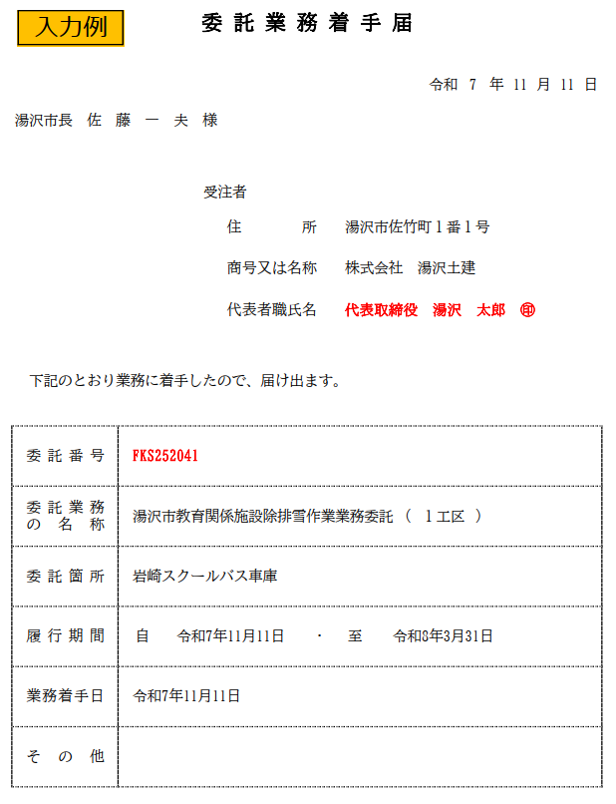

 |  |  |  |  |  |  |  | 令和 | 7 |  | 年 | 11 | 月 | 日

湯沢市長 佐 藤 一 夫 様

 |  |  | 受注者

 |  |  |  | 住所

 |  |  |  | 商号又は名称

 |  |  |  | 代表者職氏名

下記のとおり業務に着手したので、届け出ます。

 | 委託番号

 | 委託業務 の名称 | 湯沢市教育関係施設除排雪作業業務委託 |  |  |  |  | ( |  |  | )

 | 委託箇所

 | 履行期間 | 自 |  |  | ・ | 至

 | 業務着手日

 | その他

主任技術者通知書
黄色セルに
入力してください。
 |  |  |  |  |  |  | 令和 |  | 7 | 年 | 11 | 月 | 日
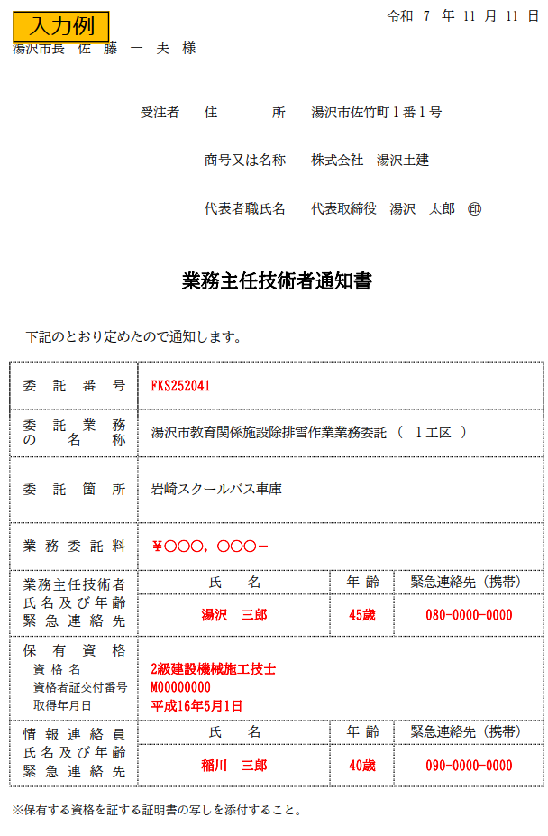
湯沢市長 佐 藤 一 夫 様

 |  |  | 受注者 |  | 住所

 |  |  |  |  | 商号又は名称

 |  |  |  |  | 代表者職氏名

業務主任技術者通知書

下記のとおり定めたので通知します。

 | 委託番号

 | 委託業務 の名称 |  |  | 湯沢市教育関係施設除排雪作業業務委託 |  |  |  | ( |  |  | )

 | 委託箇所

 | 業務委託料

 |  |  | 氏 名 |  |  | 年 齢 |  | 緊急連絡先（携帯）
 | 業務主任技術者
 | 氏名及び年齢
 | 緊急連絡先

 | 保有資格
 |  | 資 格 名
 |  | 資格者証交付番号
 |  | 取得年月日

 |  |  | 氏 名 |  |  | 年 齢 |  | 緊急連絡先（携帯）
 | 情報連絡員
 | 氏名及び年齢
 | 緊急連絡先

※保有する資格を証する証明書の写しを添付すること。

作業実施調書
黄色セルに
入力してください。
2025-09-24 |  |  |  |  |  |  |  |  |  |  | #VALUE!
 |  |  |  |  |  |  |  |  |  |  | 令和 |  | 7 | 年 | 11 | 月 |  | 日
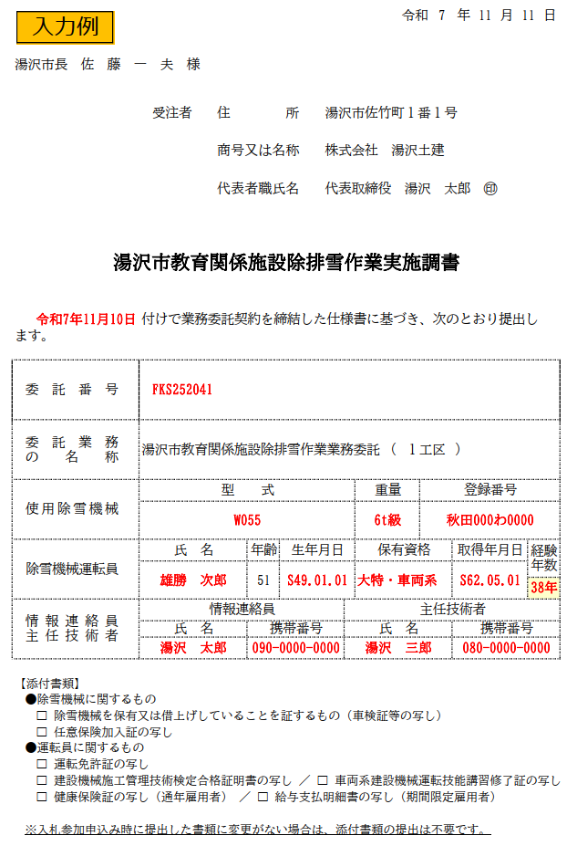

湯沢市長 佐 藤 一 夫 様

 |  |  |  | 受注者 | 住所

 |  |  |  |  | 商号又は名称

 |  |  |  |  | 代表者職氏名

湯沢市教育関係施設除排雪作業実施調書

 |  |  | 付けで業務委託契約を締結した仕様書に基づき、次のとおり提出し
ます。

 | 委託番号

 | 委託業務 の名称 |  | 湯沢市教育関係施設除排雪作業業務委託 |  |  |  |  |  |  | ( |  |  |  | )

 |  |  | 型 式 |  |  |  |  |  | 重量 |  |  | 登録番号
 | 使用除雪機械

 |  |  | 氏 名 |  |  | 年齢 | 生年月日 |  | 保有資格 |  |  |  |  | 取得年月日 |  |  | 経験 年数
 | 除雪機械運転員

 |  |  | 情報連絡員 |  |  |  |  | 主任技術者
 | 情報連絡員 主任技術者
 |  |  | 氏 名 |  |  | 携帯番号 |  | 氏 名 |  |  |  |  |  | 携帯番号

【添付書類】
 | ●除雪機械に関するもの
 |  | □ 除雪機械を保有又は借上げしていることを証するもの（車検証等の写し）
 |  | □ 任意保険加入証の写し
 | ●運転員に関するもの
 |  | □ 運転免許証の写し
 |  | □ 建設機械施工管理技術検定合格証明書の写し ／ □ 車両系建設機械運転技能講習修了証の写し
 |  | □ 健康保険証の写し（通年雇用者） ／ □ 給与支払明細書の写し（期間限定雇用者）

 | ※入札参加申込み時に提出した書類に変更がない場合は、添付書類の提出は不要です。

除雪連絡票【様式】
 |  |  |  |  | 教育関係施設除雪作業連絡票

 |  |  |  | 工区

 |  |  |  | 受託者名

 |  |  |  | 運転員氏名

 |  |  |  | 作業施設名

１ ●運転員記入欄

 | 除雪機械運転員 |  | 作業日 |  |  |  | 令和 |  | 年 |  |  |  | 月 | 日
 | （印鑑・サイン）

 |  |  | 作業時間 |  |  |  |  | 時 |  | 分 |  | ～ |  | 時 |  | 分 | （稼働 |  | 時間 | 分）

通信欄

 |  | 施設の郵便受けへ投函（無人の施設は、直接教育委員会事務局へ送信）

２ ●施設管理者記入欄
 |  |  |  |  |  |  |  |  |  |  | （どちらかに〇をしてください）
 | 施設管理者
 | （印鑑・サイン） |  |  |  |  | 除雪状況 |  |  |  |  | 良 |  |  |  | ・ |  |  | 不良

通信欄

 |  | 教育委員会事務局へＦＡＸ（７２－８５１５）又はメール送信（k-shisetsu-gr@city.yuzawa.lg.jp）

３ ●教育委員会記入欄
処理欄
 | 教育委員会監督員
 | （印鑑・サイン）

除雪作業報告書
黄色セルに
入力してください。
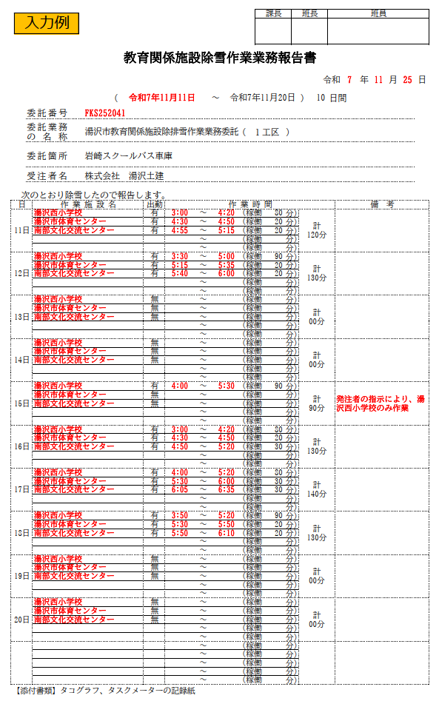
 |  |  |  |  |  |  |  |  |  |  |  |  |  | 課長 |  | 班長 |  |  |  | 班員
 |  |  |  |  |  |  |  |  |  |  |  |  |  |  |  |  |  |  |  |  |  |  |  |  |  |  |  |  |  |  |  | 提出締切日： | 令和７年11月25日(火)

 | 教育関係施設除雪作業業務報告書

 |  |  |  |  |  |  |  |  |  |  |  |  |  |  |  |  |  |  | 令和 |  |  | 年 | 月 | 日

 |  |  |  |  | ( | 2025-11-11 |  |  |  | ～ | 2025-11-20 |  |  |  |  |  | ) | 10 |  | 日間

 |  | 委託番号 |  | FKS252041

 |  | 委託業務 の名称 |  | 湯沢市教育関係施設除排雪作業業務委託 |  |  |  |  |  |  |  | ( | １工区 |  | ) |  |  |  |  |  |  |  |  |  | 第１工区

 |  | 委託箇所 |  | 岩崎スクールバス車庫 |  |  |  |  |  |  |  |  |  |  |  |  |  |  |  |  |  |  |  |  |  | ↓日報提出予定表から値のみ貼り付け

 |  | 受注者名 |  |  |  |  |  |  |  |  |  |  |  |  |  |  |  |  |  |  |  |  |  |  | 期間№ | 作業期間（始） |  | 作業期間（終） | 日数 | 提出締切日
 |  |  |  |  |  |  |  |  |  |  |  |  |  |  |  |  |  |  |  |  |  |  |  |  | 1 | 2025-11-11 | ～ | 2025-11-20 | 10 | 令和７年11月25日(火) | 2025-11-25
 | 次のとおり除雪したので報告します。 |  |  |  |  |  |  |  |  |  |  |  |  |  |  |  |  |  |  |  |  |  |  |  | 2 | 2025-11-21 | ～ | 2025-11-30 | 10 | 令和７年12月５日(金) | 2025-12-05
 | 日 |  | 作 業 施 設 名 |  |  |  | 出動 | 作 業 時 間 |  |  |  |  |  |  |  |  |  |  |  |  | 備 考 |  |  |  | 3 | 2025-12-01 | ～ | 2025-12-10 | 10 | 令和７年12月15日(月) | 2025-12-15
1 | 2025-11-11 |  |  |  |  |  |  |  | ～ |  |  | (稼働 |  |  | 分) |  | 0 |  |  |  |  |  |  |  | 4 | 2025-12-11 | ～ | 2025-12-20 | 10 | 令和７年12月25日(木) | 2025-12-25
 |  |  |  |  |  |  |  |  | ～ |  |  | (稼働 |  |  | 分) |  |  |  |  |  |  |  |  |  | 5 | 2025-12-21 | ～ | 2025-12-31 | 11 | 令和８年１月５日(月) | 2026-01-05
 |  |  |  |  |  |  |  |  | ～ |  |  | (稼働 |  |  | 分) |  |  |  |  |  |  |  |  |  | 6 | 2026-01-01 | ～ | 2026-01-10 | 10 | 令和８年１月15日(木) | 2026-01-15
 |  |  |  |  |  |  |  |  | ～ |  |  | (稼働 |  |  | 分) |  |  |  |  |  |  |  |  |  | 7 | 2026-01-11 | ～ | 2026-01-20 | 10 | 令和８年１月26日(月) | 2026-01-25
 |  |  |  |  |  |  |  |  | ～ |  |  | (稼働 |  |  | 分) |  |  |  |  |  |  |  |  |  | 8 | 2026-01-21 | ～ | 2026-01-31 | 11 | 令和８年２月５日(木) | 2026-02-05
2 | 2025-11-12 |  |  |  |  |  |  |  | ～ |  |  | (稼働 |  |  | 分) |  | 0 |  |  |  |  |  |  |  | 9 | 2026-02-01 | ～ | 2026-02-10 | 10 | 令和８年２月16日(月) | 2026-02-15
 |  |  |  |  |  |  |  |  | ～ |  |  | (稼働 |  |  | 分) |  |  |  |  |  |  |  |  |  | 10 | 2026-02-11 | ～ | 2026-02-20 | 10 | 令和８年２月25日(水) | 2026-02-25
 |  |  |  |  |  |  |  |  | ～ |  |  | (稼働 |  |  | 分) |  |  |  |  |  |  |  |  |  | 11 | 2026-02-21 | ～ | 2026-02-28 | 8 | 令和８年３月５日(木) | 2026-03-05
 |  |  |  |  |  |  |  |  | ～ |  |  | (稼働 |  |  | 分) |  |  |  |  |  |  |  |  |  | 12 | 2026-03-01 | ～ | 2026-03-10 | 10 | 令和８年３月16日(月) | 2026-03-15
 |  |  |  |  |  |  |  |  | ～ |  |  | (稼働 |  |  | 分) |  |  |  |  |  |  |  |  |  | 13 | 2026-03-11 | ～ | 2026-03-20 | 10 | 令和８年３月25日(水) | 2026-03-25
3 | 2025-11-13 |  |  |  |  |  |  |  | ～ |  |  | (稼働 |  |  | 分) |  | 0 |  |  |  |  |  |  |  | 14 | 2026-03-21 | ～ | 2026-03-31 | 11 | 令和８年４月３日(金) | 2026-04-05
 |  |  |  |  |  |  |  |  | ～ |  |  | (稼働 |  |  | 分) |  |  |  |  |  |  |  |  |  | 15 |  | ～ |  | 1 |  | 1900-01-05
 |  |  |  |  |  |  |  |  | ～ |  |  | (稼働 |  |  | 分) |  |  |  |  |  |  |  |  |  | 列番号→ | 1 | 2 | 3 | 4 | 5
 |  |  |  |  |  |  |  |  | ～ |  |  | (稼働 |  |  | 分)
 |  |  |  |  |  |  |  |  | ～ |  |  | (稼働 |  |  | 分)
4 | 2025-11-14 |  |  |  |  |  |  |  | ～ |  |  | (稼働 |  |  | 分) |  | 0
 |  |  |  |  |  |  |  |  | ～ |  |  | (稼働 |  |  | 分)
 |  |  |  |  |  |  |  |  | ～ |  |  | (稼働 |  |  | 分)
 |  |  |  |  |  |  |  |  | ～ |  |  | (稼働 |  |  | 分)
 |  |  |  |  |  |  |  |  | ～ |  |  | (稼働 |  |  | 分)
5 | 2025-11-15 |  |  |  |  |  |  |  | ～ |  |  | (稼働 |  |  | 分) |  | 0
 |  |  |  |  |  |  |  |  | ～ |  |  | (稼働 |  |  | 分)
 |  |  |  |  |  |  |  |  | ～ |  |  | (稼働 |  |  | 分)
 |  |  |  |  |  |  |  |  | ～ |  |  | (稼働 |  |  | 分)
 |  |  |  |  |  |  |  |  | ～ |  |  | (稼働 |  |  | 分)
6 | 2025-11-16 |  |  |  |  |  |  |  | ～ |  |  | (稼働 |  |  | 分) |  | 0
 |  |  |  |  |  |  |  |  | ～ |  |  | (稼働 |  |  | 分)
 |  |  |  |  |  |  |  |  | ～ |  |  | (稼働 |  |  | 分)
 |  |  |  |  |  |  |  |  | ～ |  |  | (稼働 |  |  | 分)
 |  |  |  |  |  |  |  |  | ～ |  |  | (稼働 |  |  | 分)
7 | 2025-11-17 |  |  |  |  |  |  |  | ～ |  |  | (稼働 |  |  | 分) |  | 0
 |  |  |  |  |  |  |  |  | ～ |  |  | (稼働 |  |  | 分)
 |  |  |  |  |  |  |  |  | ～ |  |  | (稼働 |  |  | 分)
 |  |  |  |  |  |  |  |  | ～ |  |  | (稼働 |  |  | 分)
 |  |  |  |  |  |  |  |  | ～ |  |  | (稼働 |  |  | 分)
8 | 2025-11-18 |  |  |  |  |  |  |  | ～ |  |  | (稼働 |  |  | 分) |  | 0
 |  |  |  |  |  |  |  |  | ～ |  |  | (稼働 |  |  | 分)
 |  |  |  |  |  |  |  |  | ～ |  |  | (稼働 |  |  | 分)
 |  |  |  |  |  |  |  |  | ～ |  |  | (稼働 |  |  | 分)
 |  |  |  |  |  |  |  |  | ～ |  |  | (稼働 |  |  | 分)
9 | 2025-11-19 |  |  |  |  |  |  |  | ～ |  |  | (稼働 |  |  | 分) |  | 0
 |  |  |  |  |  |  |  |  | ～ |  |  | (稼働 |  |  | 分)
 |  |  |  |  |  |  |  |  | ～ |  |  | (稼働 |  |  | 分)
 |  |  |  |  |  |  |  |  | ～ |  |  | (稼働 |  |  | 分)
 |  |  |  |  |  |  |  |  | ～ |  |  | (稼働 |  |  | 分)
10 | 2025-11-20 |  |  |  |  |  |  |  | ～ |  |  | (稼働 |  |  | 分) |  | 0
 |  |  |  |  |  |  |  |  | ～ |  |  | (稼働 |  |  | 分)
 |  |  |  |  |  |  |  |  | ～ |  |  | (稼働 |  |  | 分)
 |  |  |  |  |  |  |  |  | ～ |  |  | (稼働 |  |  | 分)
 |  |  |  |  |  |  |  |  | ～ |  |  | (稼働 |  |  | 分)
11 |  |  |  |  |  |  |  |  | ～ |  |  | (稼働 |  |  | 分)
 |  |  |  |  |  |  |  |  | ～ |  |  | (稼働 |  |  | 分)
 |  |  |  |  |  |  |  |  | ～ |  |  | (稼働 |  |  | 分)
 |  |  |  |  |  |  |  |  | ～ |  |  | (稼働 |  |  | 分)
 |  |  |  |  |  |  |  |  | ～ |  |  | (稼働 |  |  | 分)
 | 【添付書類】タコグラフ、タスクメーターの記録紙

除雪作業報告書【様式】
黄色セルに
入力してください。
 |  |  |  |  |  |  |  |  |  |  |  | 課長 |  | 班長 |  |  | 班員

 | 教育関係施設除雪作業業務報告書

 |  |  |  |  |  |  |  |  |  |  |  |  |  |  |  | 令和 |  |  | 年 | 月 | 日

 |  |  |  |  | ( |  |  |  | ～ |  |  |  |  |  | ) |  | 日間

 |  | 委託番号

 |  | 委託業務 の名称 |  | 湯沢市教育関係施設除排雪作業業務委託 |  |  |  |  |  | ( | 工区 |  | ) |  |  |  |  |  |  |  |  | 第 工区

 |  | 委託箇所

 |  | 受注者名

 | 次のとおり除雪したので報告します。
 | 日 |  | 作 業 施 設 名 |  |  | 出動 | 作 業 時 間 |  |  |  |  |  |  |  |  |  |  | 備 考
1 |  |  |  |  |  |  |  | ～ |  | (稼働 |  |  | 分)
 |  |  |  |  |  |  |  | ～ |  | (稼働 |  |  | 分)
 |  |  |  |  |  |  |  | ～ |  | (稼働 |  |  | 分)
 |  |  |  |  |  |  |  | ～ |  | (稼働 |  |  | 分)
 |  |  |  |  |  |  |  | ～ |  | (稼働 |  |  | 分)
2 |  |  |  |  |  |  |  | ～ |  | (稼働 |  |  | 分)
 |  |  |  |  |  |  |  | ～ |  | (稼働 |  |  | 分)
 |  |  |  |  |  |  |  | ～ |  | (稼働 |  |  | 分)
 |  |  |  |  |  |  |  | ～ |  | (稼働 |  |  | 分)
 |  |  |  |  |  |  |  | ～ |  | (稼働 |  |  | 分)
3 |  |  |  |  |  |  |  | ～ |  | (稼働 |  |  | 分)
 |  |  |  |  |  |  |  | ～ |  | (稼働 |  |  | 分)
 |  |  |  |  |  |  |  | ～ |  | (稼働 |  |  | 分)
 |  |  |  |  |  |  |  | ～ |  | (稼働 |  |  | 分)
 |  |  |  |  |  |  |  | ～ |  | (稼働 |  |  | 分)
4 |  |  |  |  |  |  |  | ～ |  | (稼働 |  |  | 分)
 |  |  |  |  |  |  |  | ～ |  | (稼働 |  |  | 分)
 |  |  |  |  |  |  |  | ～ |  | (稼働 |  |  | 分)
 |  |  |  |  |  |  |  | ～ |  | (稼働 |  |  | 分)
 |  |  |  |  |  |  |  | ～ |  | (稼働 |  |  | 分)
5 |  |  |  |  |  |  |  | ～ |  | (稼働 |  |  | 分)
 |  |  |  |  |  |  |  | ～ |  | (稼働 |  |  | 分)
 |  |  |  |  |  |  |  | ～ |  | (稼働 |  |  | 分)
 |  |  |  |  |  |  |  | ～ |  | (稼働 |  |  | 分)
 |  |  |  |  |  |  |  | ～ |  | (稼働 |  |  | 分)
6 |  |  |  |  |  |  |  | ～ |  | (稼働 |  |  | 分)
 |  |  |  |  |  |  |  | ～ |  | (稼働 |  |  | 分)
 |  |  |  |  |  |  |  | ～ |  | (稼働 |  |  | 分)
 |  |  |  |  |  |  |  | ～ |  | (稼働 |  |  | 分)
 |  |  |  |  |  |  |  | ～ |  | (稼働 |  |  | 分)
7 |  |  |  |  |  |  |  | ～ |  | (稼働 |  |  | 分)
 |  |  |  |  |  |  |  | ～ |  | (稼働 |  |  | 分)
 |  |  |  |  |  |  |  | ～ |  | (稼働 |  |  | 分)
 |  |  |  |  |  |  |  | ～ |  | (稼働 |  |  | 分)
 |  |  |  |  |  |  |  | ～ |  | (稼働 |  |  | 分)
8 |  |  |  |  |  |  |  | ～ |  | (稼働 |  |  | 分)
 |  |  |  |  |  |  |  | ～ |  | (稼働 |  |  | 分)
 |  |  |  |  |  |  |  | ～ |  | (稼働 |  |  | 分)
 |  |  |  |  |  |  |  | ～ |  | (稼働 |  |  | 分)
 |  |  |  |  |  |  |  | ～ |  | (稼働 |  |  | 分)
9 |  |  |  |  |  |  |  | ～ |  | (稼働 |  |  | 分)
 |  |  |  |  |  |  |  | ～ |  | (稼働 |  |  | 分)
 |  |  |  |  |  |  |  | ～ |  | (稼働 |  |  | 分)
 |  |  |  |  |  |  |  | ～ |  | (稼働 |  |  | 分)
 |  |  |  |  |  |  |  | ～ |  | (稼働 |  |  | 分)
10 |  |  |  |  |  |  |  | ～ |  | (稼働 |  |  | 分)
 |  |  |  |  |  |  |  | ～ |  | (稼働 |  |  | 分)
 |  |  |  |  |  |  |  | ～ |  | (稼働 |  |  | 分)
 |  |  |  |  |  |  |  | ～ |  | (稼働 |  |  | 分)
 |  |  |  |  |  |  |  | ～ |  | (稼働 |  |  | 分)
11 |  |  |  |  |  |  |  | ～ |  | (稼働 |  |  | 分)
 |  |  |  |  |  |  |  | ～ |  | (稼働 |  |  | 分)
 |  |  |  |  |  |  |  | ～ |  | (稼働 |  |  | 分)
 |  |  |  |  |  |  |  | ～ |  | (稼働 |  |  | 分)
 |  |  |  |  |  |  |  | ～ |  | (稼働 |  |  | 分)
 | 【添付書類】タコグラフ、タスクメーターの記録紙

メーター添付用紙【参考】
委託番号

委託業務の名称

委託箇所

受注者名

作業施設名

タコグラフチャート紙・タスクメーター用紙貼付欄①

作業施設名

タコグラフチャート紙・タスクメーター用紙貼付欄②

排雪作業報告書
 |  | 報告対象期間： | ( | #N/A |  |  |  | ～ |  | #N/A |  |  |  |  |  |  | ) | #N/A |  | 日間
 |  |  |  |  |  |  |  |  |  |  |  |  | 提出締切日： |  |  |  |  |  |  |  | #N/A

黄色セルに
入力してください。
 |  |  |  |  |  |  |  |  |  |  |  | 課長 |  |  |  | 班長 |  |  |  | 班員

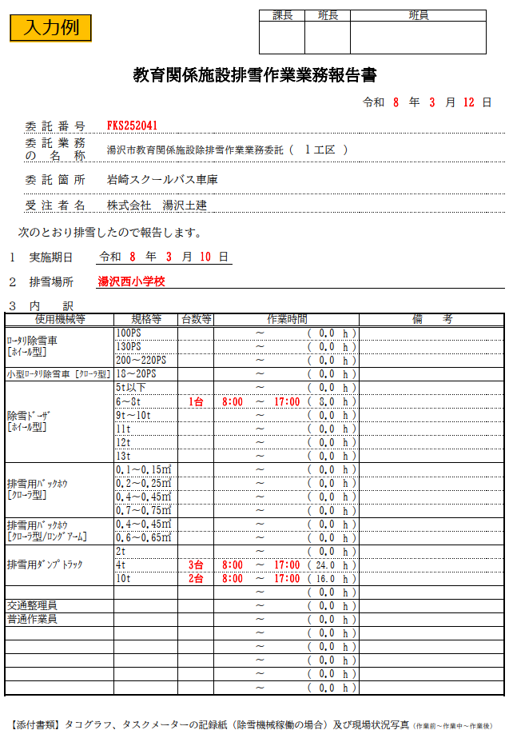

教育関係施設排雪作業業務報告書

 |  |  |  |  |  |  |  |  |  |  |  |  |  |  |  |  |  |  |  |  | 令和 | 年 | 月 | 日

 | 委託番号

 | 委託業務 の名称 |  |  | 湯沢市教育関係施設除排雪作業業務委託 |  |  |  |  |  |  |  |  |  | ( | 工区 |  |  |  | ) |  |  |  |  |  |  | 第 工区

 | 委託箇所 |  |  |  |  |  |  |  |  |  |  |  |  |  |  |  |  |  |  |  |  |  |  |  |  |  | ↓日報提出予定表から値のみ貼り付け

 | 受注者名 |  |  |  |  |  |  |  |  |  |  |  |  |  |  |  |  |  |  |  |  |  |  |  |  | 期間№ | 作業期間（始） |  | 作業期間（終） | 日数 | 提出締切日
 |  |  |  |  |  |  |  |  |  |  |  |  |  |  |  |  |  |  |  |  |  |  |  |  |  | 1 | 2025-11-11 | ～ | 2025-11-20 | 11 | 令和７年11月25日(火)
次のとおり排雪したので報告します。 |  |  |  |  |  |  |  |  |  |  |  |  |  |  |  |  |  |  |  |  |  |  |  |  |  | 2 | 2025-11-21 | ～ | 2025-11-30 | 10 | 令和７年12月５日(金)
 |  |  |  |  |  |  |  |  |  |  |  |  |  |  |  |  |  |  |  |  |  |  |  |  |  | 3 | 2025-12-01 | ～ | 2025-12-10 | 10 | 令和７年12月15日(月)
１ 実施期日 |  |  | 令和 |  |  | 年 | 月 |  | 日 |  |  |  |  |  |  |  |  |  |  |  |  |  |  |  |  | 4 | 2025-12-11 | ～ | 2025-12-20 | 10 | 令和７年12月25日(木)
 |  |  |  |  |  |  |  |  |  |  |  |  |  |  |  |  |  |  |  |  |  |  |  |  |  | 5 | 2025-12-21 | ～ | 2025-12-31 | 11 | 令和８年１月５日(月)
２ 排雪場所 |  |  |  |  |  |  |  |  |  |  |  |  |  |  |  |  |  |  |  |  |  |  |  |  |  | 6 | 2026-01-01 | ～ | 2026-01-10 | 10 | 令和８年１月15日(木)
 |  |  |  |  |  |  |  |  |  |  |  |  |  |  |  |  |  |  |  |  |  |  |  |  |  | 7 | 2026-01-11 | ～ | 2026-01-20 | 10 | 令和８年１月26日(月)
３ 内 訳 |  |  |  |  |  |  |  |  |  |  |  |  |  |  |  |  |  |  |  |  |  |  |  |  |  | 8 | 2026-01-21 | ～ | 2026-01-31 | 11 | 令和８年２月５日(木)
使用機械等 |  |  |  |  | 規格等 |  | 台数等 |  | 作業時間 |  |  |  |  |  |  |  |  |  |  |  | 備 考 |  |  |  |  | 9 | 2026-02-01 | ～ | 2026-02-10 | 10 | 令和８年２月16日(月)
ﾛｰﾀﾘ除雪車 [ﾎｲｰﾙ型] |  |  |  |  | 100PS |  |  |  |  |  | ～ |  |  |  |  | ( | . |  | h | ) |  |  |  |  |  | 10 | 2026-02-11 | ～ | 2026-02-20 | 10 | 令和８年２月25日(水)
 |  |  |  |  | 130PS |  |  |  |  |  | ～ |  |  |  |  | ( | . |  | h | ) |  |  |  |  |  | 11 | 2026-02-21 | ～ | 2026-02-28 | 9 | 令和８年３月５日(木)
 |  |  |  |  | 200～220PS |  |  |  |  |  | ～ |  |  |  |  | ( | . |  | h | ) |  |  |  |  |  | 12 | 2026-03-01 | ～ | 2026-03-10 | 10 | 令和８年３月16日(月)
小型ﾛｰﾀﾘ除雪車 [ｸﾛｰﾗ型] |  |  |  |  | 18～20PS |  |  |  |  |  | ～ |  |  |  |  | ( | . |  | h | ) |  |  |  |  | ﾊﾝﾄﾞｶﾞｲﾄﾞ除雪機 [ｸﾛｰﾗ型] | 13 | 2026-03-11 | ～ | 2026-03-20 | 10 | 令和８年３月25日(水)
除雪ﾄﾞｰｻﾞ [ﾎｲｰﾙ型] |  |  |  |  | 5t以下 |  |  |  |  |  | ～ |  |  |  |  | ( | . |  | h | ) |  |  |  |  |  | 14 | 2026-03-21 | ～ | 2026-03-31 | 11 | 令和８年４月３日(金)
 |  |  |  |  | 6～8t |  |  |  |  |  | ～ |  |  |  |  | ( | . |  | h | ) |  |  |  |  |  | 15 | 0 |  | 0 |  | 0
 |  |  |  |  | 9t～10t |  |  |  |  |  | ～ |  |  |  |  | ( | . |  | h | ) |  |  |  |  |  | 列番号→ | 1 | 2 | 3 | 4 | 5
 |  |  |  |  | 11t |  |  |  |  |  | ～ |  |  |  |  | ( | . |  | h | )
 |  |  |  |  | 12t |  |  |  |  |  | ～ |  |  |  |  | ( | . |  | h | )
 |  |  |  |  | 13t |  |  |  |  |  | ～ |  |  |  |  | ( | . |  | h | )
排雪用ﾊﾞｯｸﾎｳ [ｸﾛｰﾗ型] |  |  |  |  | 0.1～0.15㎥ |  |  |  |  |  | ～ |  |  |  |  | ( | . |  | h | )
 |  |  |  |  | 0.2～0.25㎥ |  |  |  |  |  | ～ |  |  |  |  | ( | . |  | h | )
 |  |  |  |  | 0.4～0.45㎥ |  |  |  |  |  | ～ |  |  |  |  | ( | . |  | h | )
 |  |  |  |  | 0.7～0.75㎥ |  |  |  |  |  | ～ |  |  |  |  | ( | . |  | h | )
排雪用ﾊﾞｯｸﾎｳ [ｸﾛｰﾗ型/ﾛﾝｸﾞｱｰﾑ] |  |  |  |  | 0.4～0.45㎥ |  |  |  |  |  | ～ |  |  |  |  | ( | . |  | h | )
 |  |  |  |  | 0.6～0.65㎥ |  |  |  |  |  | ～ |  |  |  |  | ( | . |  | h | )
排雪用ﾀﾞﾝﾌﾟﾄﾗｯｸ |  |  |  |  | 2t |  |  |  |  |  | ～ |  |  |  |  | ( | . |  | h | )
 |  |  |  |  | 4t |  |  |  |  |  | ～ |  |  |  |  | ( | . |  | h | )
 |  |  |  |  | 10t |  |  |  |  |  | ～ |  |  |  |  | ( | . |  | h | )
 |  |  |  |  |  |  |  |  |  |  | ～ |  |  |  |  | ( | . |  | h | )
交通整理員 |  |  |  |  |  |  |  |  |  |  | ～ |  |  |  |  | ( | . |  | h | )
普通作業員 |  |  |  |  |  |  |  |  |  |  | ～ |  |  |  |  | ( | . |  | h | )
 |  |  |  |  |  |  |  |  |  |  | ～ |  |  |  |  | ( | . |  | h | )
 |  |  |  |  |  |  |  |  |  |  | ～ |  |  |  |  | ( | . |  | h | )
 |  |  |  |  |  |  |  |  |  |  | ～ |  |  |  |  | ( | . |  | h | )
 |  |  |  |  |  |  |  |  |  |  | ～ |  |  |  |  | ( | . |  | h | )
 |  |  |  |  |  |  |  |  |  |  | ～ |  |  |  |  | ( | . |  | h | )

【添付書類】タコグラフ、タスクメーターの記録紙（除雪機械稼働の場合）及び現場状況写真（作業前～作業中～作業後）

業務完了届
黄色セルに
入力してください。
委 託 業 務 完 了 届
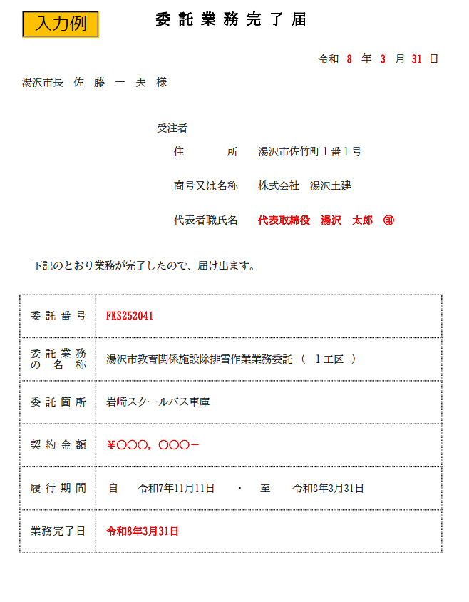

 |  |  |  |  |  |  |  | 令和 |  | 年 | 月 | 日

湯沢市長 佐 藤 一 夫 様

 |  |  | 受注者

 |  |  |  | 住所

 |  |  |  | 商号又は名称

 |  |  |  | 代表者職氏名

下記のとおり業務が完了したので、届け出ます。

 | 委託番号

 | 委託業務 の名称 | 湯沢市教育関係施設除排雪作業業務委託 |  |  |  |  | ( |  | )

 | 委託箇所

 | 契約金額

 | 履行期間 | 自 |  |  | ・ | 至

 | 業務完了日

